CALENTAMIENTO

CALENTAMIENTO PRESS BANCA | CALENTAMIENTO SENTADILLA | CALENTAMIENTO PESO MUERTO

•PELOTITA POR EL PECTORAL, si tienes | • ESTIRAMIENTO DE GEMELO | • FOAM ROLLER POR TODO EL CUERPO

• CAT CAMEL | • FOAM ROLLER POR TREN INFERIOR, ESPECIALMENTE ZONA DEL GEMELO | • PRESS PALOF

• CIRCUNDICIONES DE HOMBRO CON BANDA ELASTICA | •MONSTER WALK | • MOVILIDAD DE CADERA , dedicale 3 o 4 series

• DOMINADAS ESCAPULARES | • GLOBET SQUAT, muy ligero 1 o 2 series co n una pesita para preparar cuads | • GLOBET SQUAT PIERNAS POSICION SUMO

• BARRA | • MOVILIDAD DE CADERA | • BARRA

 | • BARRA

Mejora movilidad tobillo
MEJORA DE LA DORSIFLEXIÓN
(MOVILIDAD DE TOBILLO)

· Por que nos interesa mejorar la dorsiflexión ?
· La movilidad de tobillo juega un papel muy importante en la sentadilla libre, en función de la movilidad que tengamos, nuestra sentadilla va a ser más profunda o menos, que ocurre si tenemos una dorsilfexión limitada, que nuestra sentadilla va a ser muy forzada, debido a que la dorsiflexión esta acortada, todo el peso se va a ir a nuestra zona baja de la espalda, generando mucha tensión en esta e incluso a largo plazo provocar una lesión, además al ser capaces de mejorar esta movilidad y realizar una sentadilla profunda sin problemas, aparte de que se va a generar una mayor hipetrofia, vamos a trabajar mas el glúteo debido a que se realiza una mayor extensión de cadera , trabajar más la potencia, fortalecimiento de todos los musculos que rodean la rodilla y de esta forma tener la rodilla segura, ya que si a mitad de movimiento frenamos la bajada, todo el peso se va a cargar sobre estas, desgastándolas mas y generando mas estrés que si se realiza una sentadilla profunda.
· Esta demostrado científicamente que estos ejercicios van a mejorar la dorsiflexion, por lo tanto te recomiendo que los hagas siempre ANTES de una sesión de sentadilla y si puedes, después también. (2 o 3 veces por semana estaría bien)

1.) MASAJEAR SUAVEMENTE FASCIA PLANTAR

Este ejercicio nos va a ayudar a liberar tensión, realizaremos círculos en la planta del pie, puedes usar una pelota de tenis.

2.) FOAM ROLLER POR LA ZONA BAJA DEL GEMELO.
Justo cuando acaba el gemelo, realizar pasadas cortas y profundas
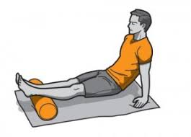

3.) Realizar pasadas cortas por el tibial anterior
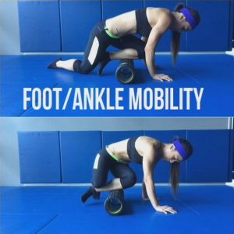

4.)MOVILIDAD DE TOBILLO
Intentar que la rodilla pase la punta del pie sin que el talon se levante, no hace falta estar enfrente de una pared realizar un par de repeticiones, unas 12, con cada pierna, forzando la movilidad de tobillo sin que se despegue el talón.

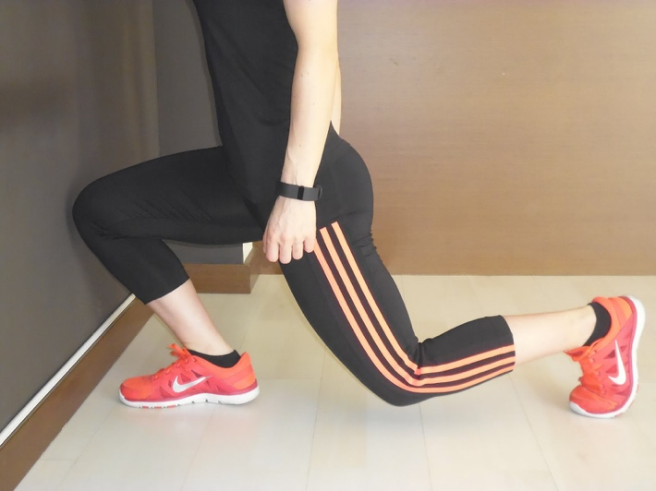

Nuestro objetivo es mejorar el ROM en la sentadilla, no cuesta nada realizar estos ejercicios antes de la sesión de sentadilla, además que vamos a sentirnos con mas movilidad durante la sesión y a largo plazo vamos a conseguir mejorar nuestra profundidad. Ves pasandome videos todas las semanas e ire corrigiéndote la técnica. A POR TODAS!!

